Sheet1
타워 기획서
담당자 : 신동훈
Ver : 1.0
수치는 추후에 기입
공통개념
1 | 설치
 | 타워는 평지 타일에만 설치할 수 있음 /
 | 설치할 수 있으면 타워 아래 크기 표시가 초록색 |  |  | 설치할 수 없는 지형이면 아래 크기가 빨간색
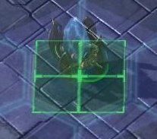
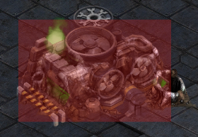

 | 설치할 타워를 선택하고 맵 위에 마우스를 올리면 투명한 타워모양과 타워의 크기를 보여줌

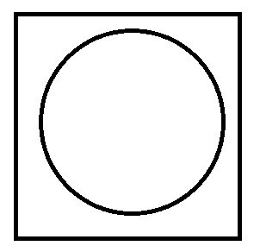
2 | 선택
 | 타워 각각은 전부 선택할 수 있음
 |  | 원 : 타워
 |  | 사각형 : 평지 타일

 |  | 마우스 포인터가 설치된 타워 위가 아니라 타워가 설치된 땅 기준으로 클릭 판정이 된다
 |  | 이유 : 3D게임 특성상 타워가 땅을 가리는 경우가 있을수도 있는데 클릭의 편의성을 위함

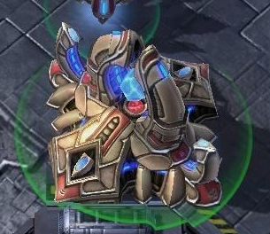
 |  |  | 타워가 선택되면 아래 원으로 표시됨
 |  |  | 원의 테두리 색은 투명도가 있는 초록색
 |  |  | 타워의 사거리도 같은 방식의 원으로 표시
 |  |  | 사거리 원의 테두리 색은 투명도가 있는 검은색

 | 타워를 두번 연속 클릭하면 클릭한 타워가 있는 7X7블록 내의 같은 타워가 전부 선택됨
 | 타워를 세번 연속 클릭하면 전 맵의 같은 타워가 전부 선택됨

 | 타워를 선택하면 플레이 화면 아래에 다음과 같은 ui가 표시
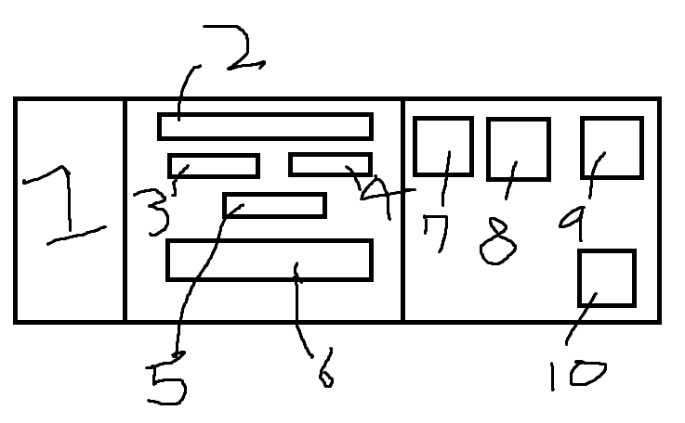

 | 1. 타워의 모양 |  |  |  | 정사각형 : 타워 업그레이드 버튼
 | 2. 타워의 이름 |  |  |  | 화살표 : 마우스 포인터
 | 3. 타워의 공격력 |  |  |  | 직사각형 : 필요한 재화량과 업그레이드 수치가 표시되는 툴팁
 | 4. 타워의 공격속도
 | 5. 타워의 속성
 | 6. 타워능력설명
 | 7. 타겟지정버튼
 | 8. 업그레이드 : 위에 마우스를 올리면 필요한 재화량과 업그레이드 수치가 툴팁으로 표시됨
 | 9. 빈 공간 : 추후에 버튼공간으로 사용 |  |  |  | 정사각형 : 타워 판매 버튼
 | 10. 타워 판매 버튼 : 위에 마우스를 올리면 판매 가격이 뜸(ex : 80골드) |  |  |  | 화살표 : 마우스 포인터
 |  |  |  |  | 직사각형 : 판매 가격 표시되는 툴팁

 | 7번 버튼은 체력 우선적 공격으로 |  |  | 방어구가 없어 바로 체력에 데미지를 줄 수 있는 몬스터를 공격
 | 8번 버튼은 방어구 우선적 공격으로 |  |  | 공격대상의 방어구가 전부 소모되면 방어구를 가진 다른 대상으로 공격 대상이 변경됨
 | 9번 버튼은 방어력 높은 적 우선적 공격으로 |  |  | 방어력이 제일 높은 대상을 공격

 | 타겟지정 공통사항
 | 1. 타겟 지정에 해당하는 대상이 없으면 기존 공격 알고리즘을 따르다 해당되는 대상, 즉 타겟이 사거리에 들어오면 공격대상이 바로 바뀜
 | 2. 지정시 사거리내에 해당되는 대상이 여러 개라면 가장 할 수 있는 공격량이 높은 대상(대상의 위치, 남은 체력량 고려)으로 지정
 | 3. 우선하는 HP의 종류가 전부 소모되면 타겟 변경
 | 4. 타겟 지정은 타워당 무조건 한 개(대상 1개, 혹은 우선적 공격 1개)
 | 5. 타겟을 지정했을 때 사거리 내에 대상이 들어오기 전에 사망하면 타겟 지정이 풀림

 | 타겟지정버튼을 누르면
 | 1. 마우스 포인터가 과녁모양으로 바뀜
 | (마우스 포인터가 바뀐 상태에서 몬스터 위에 마우스 포인터를 놓고 좌클릭을 하면 몬스터가 타겟지정이됨)
 | 2. 7번 버튼이 체력 우선적 공격 버튼으로 바뀜
 | 3. 8번 버튼이 방어구 우선적 공격 버튼으로 바뀜
 | 4. 9번 버튼위치에 방어력 높은 적 우선적 공격 버튼이 생김
 | 5. 10번 버튼이 취소 버튼으로 바뀜

3 | 판매
 | 타워를 설치하는데 든 총 비용(설치비용 + 업그레이드 비용)의 XX% 제공

4 | 이동 ?
 | 타워를 설치하는데 든 총 비용의 XX%를 지불하고 타워를 원하는 위치로 이동
 | 재화를 소모하는 이유? : 게임의 중요 포인트가 랜덤하게 확장하는 맵이라고 생각합니다. 사거리가 긴 타워는 7X7블록 바깥으로도 사거리가 닿을텐데 그것까지 고려하며 설치해야 된다고 생각합니다
 | 무료 이동 1회보다는 이동의 대가를 치르게 하는게 이동을 넣는 의의를 살리면서 게임 플레이에서 요구하는 바를 해치지 않는다고 생각합니다.

 | 이동버튼은 9번 버튼(기능을 추가한다면)
 | 이동버튼을 누르면 타워가 설치할때처럼 투명해지고 맵이 어두워지며 마우스 포인터가 올라가 있는 땅은 밝음, 설치가 불가능한 땅은 마우스 포인터가 올라가도 밝아지지 않음.
 | 설치가능여부표시는 기존과 동일, 어두워지는 이유는 설치와 차이를 주기위함

5 | 타워 업그레이드
 | 공격력 증가만
 | 이유는 같은 종류의 타워들의 공격속도가 제각각이라면 미적으로 별로일것 같고 타워 각각의 업그레이드가 두 종류라면 너무 신경쓸게 많다고 생각된다.
 | 0강에서 5강까지만, 풀강하면 0강의 2배
 | 이유는 타워 각각이 너무 강해질 수 있으면 맵이 확장되는 의미가 없다고 생각한다. 무한대로 강해진다면 타일 하나의 타워만 강화하는 전략을 쓸 것 같다. 확장되는 타일을 무조건적으로 사용하도록 강화의 제한을 약하게 두자.
 | 타워 전체 공격속도, 속성공격 추가량 증가, 타워 전체 사거리 증가등은 특별한 재화를 소모해서 강화하도록 하자
 | 이유는 타워 각각 업그레이드 단순화와 DPS를 대폭 증가할수 있는 방법을 만들기 위해

6 | 크기
 | 크기는 무조건 정사각형(1X1, 2X2, 3X3)
 | 이유는 맵의 모양이 랜덤인 시점에서 랜덤성은 충분하다고 생각함
 | 타워의 크기를 다양하게 주는것은 재미를 준다기보단 피로감을 더 많이 줄 것 같음.
 | 또한 성능이 좋은 타워의 디메리트를 부여하기 위함.

7 | 공격 또는 능력
 | 기본규칙
 | 1. 사거리 내에 가장 먼저 들어온 적을 공격.
 | 2. 한번 공격대상이 정해지면 대상이 사망하기 전까지 계속 같은 대상을 공격.
 | 3. 공격중에 타겟을 정하면 즉시 타겟 변경, 혹은 조건에 맞는 타겟으로 공격대상 변경
 | 4. 사거리 내에 같은 조건사항의 적이 여러 개라면 가장 높은 공격량을 뽑을 수 있는 대상으로 선정(대상의 사거리 내 체류시간, 잔류 체력 고려)

 | 공격 또는 능력 종류는 여러가지
 | 1. 기본 공격 : 단일 대상 공격
 | 2. 범위 공격 : 공격로에 특정 범위만큼 공격(가장 많은 공격량을 뽑을 수 있는 곳으로 공격)
 | 3. 적에게 디버프 : 사거리 내 적에게 해로운 효과 부여 또는 사거리를 지나간 적에게 영구적인(또는 일시적인) 해로운 효과 부여
 | 4. 타워에게 버프 : 사거리 내 타워들에게 이로운 효과 부여
 | 5. 자원 채굴 : 자원 위에 설치, 자원마다 걸리는 시간(웨이브 수)가 다르며 다 캐지면 자동으로 자원과 함께 없어짐

 | 타워 속성
 | 1. 기본 : 기본 공격력으로 데미지를 줌
 | 2. 방어구 특화 : 방어구에 추가 데미지를 줌(기본 공격력 X 1.XX)
 | 3. 방어력 관통 : 방어력의 감소 계산을 무시하고 고정 데미지를 줌
 | 4. 체력특화 : 체력에 추가데미지(기본 공격력 X 1.XX)

ex | 화살타워 : 적에게 화살 공격
 | 방어구 특화 화살타워
 | 방어력 관통 화살타워
 | 체력특화 화살타워

